Стекло
 |  | Обновлено: Friday 15 September 2017 12:26:44 |  |  |  |  |  |  | ПРЕДОПЛАТА | ИТОГО:
 |  |  |  |  |  |  |  |  | 0.00 | 0
 |  | Адрес: Москва, ул. Монтажная д.2а Телефоны : 8(495) 775-44-73, 775-44-74, 799-08-87 http://www.psfarfor.ru E-mail: info@psf-group.ru |  |  |  |  |  |  | СКИДКА:
 |  |  |  |  |  |  |  |  | 0.00

Код | Артикул | Фото | Описание | Кол-во в коробке | Базовая цена | Цена | Цена по предоплате | Кол-во на остатке | Заявка шт. | Сумма | Штрихкод
259-31392 | DHF-175B | 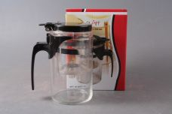 Нажмите чтобы увеличить | чайник 550мл с фильтром и клапаном, цветная подарочная упаковка | 24.00 | 289,80 | 0 | 0 | 667 шт. | 0.00 | 0 | 6928026665703
259-26726 | DHF-A112PG | 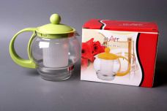 Нажмите чтобы увеличить | чайник 500мл с пластик.фильтром, упаковка - цветная квадратная | 48.00 | 192,87 | 0 | 0 | 606 шт. | 0.00 | 0 | 4680411267269
259-26725 | DHF-A112PY | 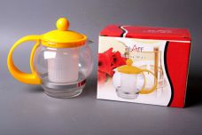 Нажмите чтобы увеличить | чайник 500мл с пластик.фильтром, упаковка - цветная квадратная | 48.00 | 192,87 | 0 | 0 | 709 шт. | 0.00 | 0 | 4680411267252
232-31243 | DHH-501/500 | 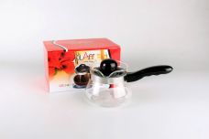 Нажмите чтобы увеличить | турка 500мл стеклянная огнеупорная c бакелитовой крышкой и ручкой, упаковка - цветная квадратная | 36.00 | 350,03 | 0 | 0 | 1007 шт. | 0.00 | 0 | 6927705815019
259-24865 | DHH-P2206/600 | 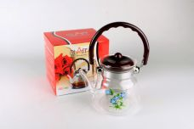 Нажмите чтобы увеличить | чайник 600мл стеклянный огнеупорный с одинарным фильтром из нержавеющей стали, пластиковая крышка, пластиковая ручка, упаковка - цветная квадратная | 24.00 | 352,19 | 0 | 0 | 2328 шт. | 0.00 | 0 | 6927705822062
259-24866 | DHH-P2208/800 | 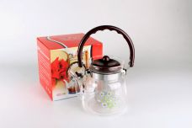 Нажмите чтобы увеличить | чайник 800мл стеклянный огнеупорный с одинарным фильтром из нержавеющей стали, пластиковая крышка, пластиковая ручка, упаковка - цветная квадратная | 24.00 | 367,32 | 0 | 0 | 1958 шт. | 0.00 | 0 | 6927705822086
259-24868 | DHH-P2211/1100 | 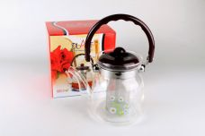 Нажмите чтобы увеличить | чайник 1100мл стеклянный огнеупорный с одинарным фильтром из нержавеющей стали, пластиковая крышка, пластиковая ручка, упаковка - цветная квадратная | 24.00 | 395,41 | 0 | 0 | 6852 шт. | 0.00 | 0 | 6927705866110
259-24863 | DHH-TB0308/800 | 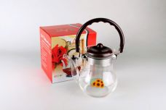 Нажмите чтобы увеличить | чайник 800мл стеклянный огнеупорный с одинарным фильтром из нержавеющей стали, пластиковая крышка, пластиковая ручка, упаковка - цветная квадратная | 24.00 | 367,32 | 0 | 0 | 1318 шт. | 0.00 | 0 | 6927705866080
259-24864 | DHH-TB0312/1200 | 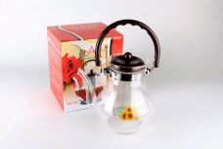 Нажмите чтобы увеличить | чайник 1200мл стеклянный огнеупорный с одинарным фильтром из нержавеющей стали, пластиковая крышка, пластиковая ручка, упаковка - цветная квадратная | 24.00 | 406,21 | 0 | 0 | 1080 шт. | 0.00 | 0 | 6927705803122
259-24869 | DHH-TB0511/1100 | 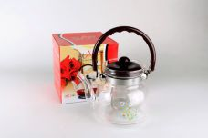 Нажмите чтобы увеличить | чайник 1100мл стеклянный огнеупорный с одинарным фильтром из нержавеющей стали, пластиковая крышка, пластиковая ручка, упаковка - цветная квадратная | 24.00 | 395,41 | 0 | 0 | 1304 шт. | 0.00 | 0 | 6927705805119
259-24871 | DHH-TB0512/1200 | 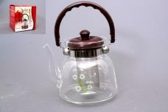 Нажмите чтобы увеличить | чайник 1200мл стеклянный огнеупорный с одинарным фильтром из нержавеющей стали, пластиковая крышка, пластиковая ручка, упаковка - цветная квадратная | 24.00 | 406,21 | 0 | 0 | 1152 шт. | 0.00 | 0 | 6927705805126
259-24860 | DHH-TB1106/600 | 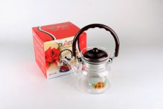 Нажмите чтобы увеличить | чайник 600мл стеклянный огнеупорный с одинарным фильтром из нержавеющей стали, пластиковая крышка, пластиковая ручка, упаковка - цветная квадратная | 24.00 | 352,19 | 0 | 0 | 2496 шт. | 0.00 | 0 | 6927705866066
259-24861 | DHH-TB1111/1100 | 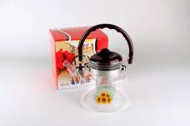 Нажмите чтобы увеличить | чайник 1100мл стеклянный огнеупорный с одинарным фильтром из нержавеющей стали, пластиковая крышка, пластиковая ручка, упаковка - цветная квадратная | 24.00 | 395,41 | 0 | 0 | 1456 шт. | 0.00 | 0 | 6927705811110
259-24862 | DHH-TB1114/1400 | 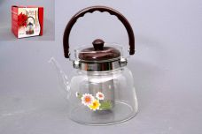 Нажмите чтобы увеличить | чайник 1400мл стеклянный огнеупорный с одинарным фильтром из нержавеющей стали, пластиковая крышка, пластиковая ручка, упаковка - цветная квадратная | 24.00 | 421,33 | 0 | 0 | 1128 шт. | 0.00 | 0 | 6927705866141
259-24873 | DHH-TB1314/1400 | 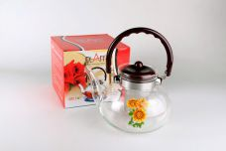 Нажмите чтобы увеличить | чайник 1400мл стеклянный огнеупорный с одинарным фильтром из нержавеющей стали, пластиковая крышка, пластиковая ручка, упаковка - цветная квадратная | 24.00 | 419,17 | 0 | 0 | 823 шт. | 0.00 | 0 | 6927705813145
259-24867 | DHH-TB2008/800 | 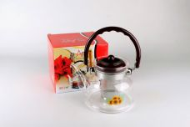 Нажмите чтобы увеличить | чайник 800мл стеклянный огнеупорный с одинарным фильтром из нержавеющей стали, пластиковая крышка, пластиковая ручка, упаковка - цветная квадратная | 24.00 | 367,32 | 0 | 0 | 2076 шт. | 0.00 | 0 | 6927705820082
259-24872 | DHH-TB2012/1200 | 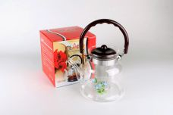 Нажмите чтобы увеличить | чайник 1200мл стеклянный огнеупорный с одинарным фильтром из нержавеющей стали, пластиковая крышка, пластиковая ручка, упаковка - цветная квадратная | 24.00 | 406,21 | 0 | 0 | 6326 шт. | 0.00 | 0 | 6927705866127
259-28593 | DHH-Y7017/450 | 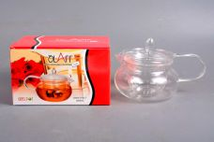 Нажмите чтобы увеличить | чайник 450мл стеклянный огнеупорный со стеклянным фильтром, стеклянной крышкой, стеклянной ручкой, упаковка - цветная квадратная | 24.00 | 499,51 | 0 | 0 | 608 шт. | 0.00 | 0 | 4680411285935
259-31961 | NS-WF701B2-1000 | 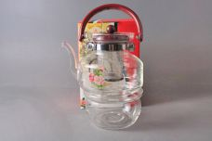 Нажмите чтобы увеличить | набор (2) чайник 1000мл стеклянный огнеупорный с метал.фильтром + подставка д/свечи | 12.00 | 749,63 | 0 | 0 | 909 шт. | 0.00 | 0 | 4640010401488
38612 | DHF-A024BB | 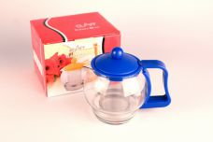 Нажмите чтобы увеличить | чайник 500мл стекло, пластик с метал.ситом, подарочная упаковка | 48.00 | 209,54 | 0 | 0 | 1940 шт. | 0.00 | 0 | 4630017589050
26724 | DHF-A024BG | 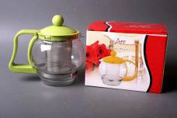 Нажмите чтобы увеличить | чайник 500мл стекло, пластик с метал.ситом, подарочная упаковка | 48.00 | 209,54 | 0 | 0 | 1473 шт. | 0.00 | 0 | 4650067165035
26723 | DHF-A024BP | 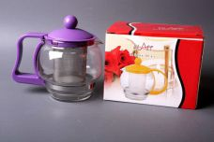 Нажмите чтобы увеличить | чайник 500мл стекло, пластик с метал.ситом, подарочная упаковка | 48.00 | 209,54 | 0 | 0 | 872 шт. | 0.00 | 0 | 4650067165059
38611 | DHF-A024BR | 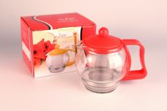 Нажмите чтобы увеличить | чайник 500мл стекло, пластик с метал.ситом, подарочная упаковка | 48.00 | 209,54 | 0 | 0 | 1380 шт. | 0.00 | 0 | 4630017589067
39894 | DHF-A306P-AB | 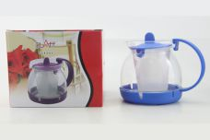 Нажмите чтобы увеличить | чайник 800мл стекло, с пластик.фильтром | 48.00 | 219,07 | 0 | 0 | 1462 шт. | 0.00 | 0 | 4680411398949
39893 | DHF-A306P-AP | 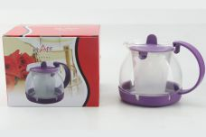 Нажмите чтобы увеличить | чайник 800мл стекло, с пластик.фильтром | 48.00 | 219,07 | 0 | 0 | 1690 шт. | 0.00 | 0 | 4680411398932
23318 | DHF-A321S | 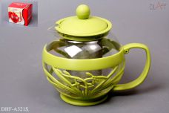 Нажмите чтобы увеличить | чайник 750мл стекло, пластик с метал.фильтром | 48.00 | 209,54 | 0 | 0 | 1670 шт. | 0.00 | 0 | 4603001029955
23319 | DHF-A321T | 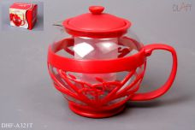 Нажмите чтобы увеличить | чайник 750мл стекло, пластик, с пластик.фильтром | 48.00 | 209,54 | 0 | 0 | 1729 шт. | 0.00 | 0 | 4603001029986
23316 | DHF-A322P | 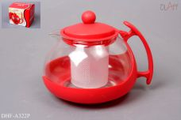 Нажмите чтобы увеличить | чайник 700мл стекло, пластик, с пластик.фильтром | 48.00 | 209,54 | 0 | 0 | 627 шт. | 0.00 | 0 | 4603001029894
24870 | DHH-TB1312/1200 | 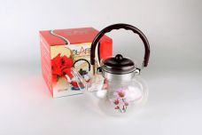 Нажмите чтобы увеличить | чайник 1200мл стеклянный огнеупорный с одинарным фильтром из нержавеющей стали, пластиковая крышка, пластиковая ручка, упаковка - цветная квадратная | 24.00 | 406,21 | 0 | 0 | 36 шт. | 0.00 | 0 | 6927705813121
39896 |  GG-7SB-CB-01 | 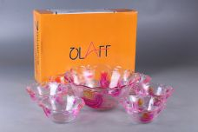 Нажмите чтобы увеличить | набор 7 салатников, салатник 1500мл + 6 салатников 250мл, деколлированные, подарочная упаковка | 6.00 | 737,57 | 0 | 0 | 1995 шт. | 0.00 | 0 | 4680411398963
39897 | GG-7SB-CB-02 | 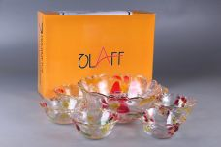 Нажмите чтобы увеличить | набор 7 салатников, салатник 1500мл + 6 салатников 250мл, деколлированные, подарочная упаковка | 6.00 | 737,57 | 0 | 0 | 1776 шт. | 0.00 | 0 | 4680411398970
39898 | GG-7SB-CB-03 | 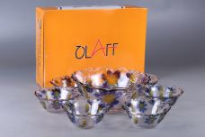 Нажмите чтобы увеличить | набор 7 салатников, салатник 1500мл + 6 салатников 250мл, деколлированные, подарочная упаковка | 6.00 | 737,57 | 0 | 0 | 1933 шт. | 0.00 | 0 | 4680411398987
18-31852 |  TR-PS1091/7-2GB1 | 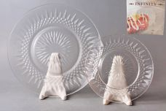 Нажмите чтобы увеличить | набор (7) 1 мелк.тарелка 240мм + 6 мелк.тарелок 180мм КЛАССИК, прозрачный, упаковка - цвет.бокс | 8.00 | 367,90 | 0 | 0 | 1803 шт. | 0.00 | 0 | 4800086688910
15-33090 | TXY-HP10-16-16 | 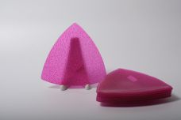 Нажмите чтобы увеличить | (в) "Треугольник блюдо малое. Пурпур" 16х16см, упаковка - гофрокороб | 60.00 | 57,91 | 0 | 0 | 598 шт. | 0.00 | 0 | 4640010402171
15-33091 | TXY-HP10-21-21 | 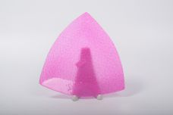 Нажмите чтобы увеличить | (в) "Треугольник блюдо среднее. Пурпур" 21х21см, упаковка - гофрокороб | 36.00 | 85,08 | 0 | 0 | 1162 шт. | 0.00 | 0 | 4640010402188
15-33088 | TXY-HP12-21-21 | 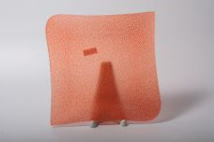 Нажмите чтобы увеличить | (е) "Квадратное блюдо. Пунцовое. Среднее" 21х21см, упаковка - гофрокороб | 36.00 | 116,79 | 0 | 0 | 703 шт. | 0.00 | 0 | 4640010402133
15-33085 | TXY-HP13-21-21 | 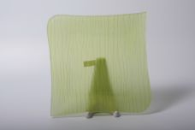 Нажмите чтобы увеличить | (к) "Квадратное блюдо. Зеленое. Среднее. " 21х21см, упаковка - гофрокороб | 36.00 | 116,79 | 0 | 0 | 1037 шт. | 0.00 | 0 | 4640010402102
15-33087 | TXY-HP13-22-32 | 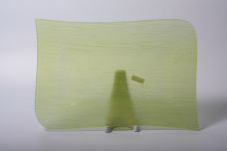 Нажмите чтобы увеличить | (к) "Прямоугольник. Блюдо. Зеленое. Среднее" блюдо прямоугольное 22х32см, упаковка - гофрокороб | 18.00 | 181,71 | 0 | 0 | 100 шт. | 0.00 | 0 | 4640010402126
15-33086 | TXY-HP13-28-28 | 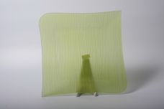 Нажмите чтобы увеличить | (к) "Квадратное блюдо. Зеленое. Большое" 28х28см, упаковка - гофрокороб | 18.00 | 168,12 | 0 | 0 | 458 шт. | 0.00 | 0 | 4640010402119
15-33099 | TXY-HP27-30-21 | 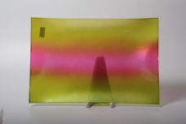 Нажмите чтобы увеличить | (н) "Прямоугольник. Блюдо. Контраст. Среднее" блюдо прямоугольное 30,5х21см, упаковка - гофрокороб | 24.00 | 139,74 | 0 | 0 | 488 шт. | 0.00 | 0 | 4640010402263
15-33100 | TXY-HP27-36-24 | 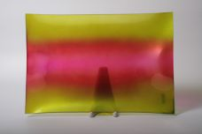 Нажмите чтобы увеличить | (н) "Прямоугольник. Блюдо. Контраст. Большое" блюдо прямоугольное 36,5х24,5см, упаковка - гофрокороб | 18.00 | 193,78 | 0 | 0 | 732 шт. | 0.00 | 0 | 4640010402270
15-33096 | TXY-HP70-14-14 | 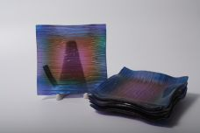 Нажмите чтобы увеличить | (л) "Квадратное блюдо. Микс цветов. Синева. Малое." блюдо квадратное 14,5х14,5см, упаковка - гофрокороб | 60.00 | 57,91 | 0 | 0 | 266 шт. | 0.00 | 0 | 4640010402232
15-33097 | TXY-HP70-19-19 | 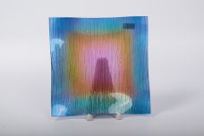 Нажмите чтобы увеличить | (л) ""Квадратное блюдо. Микс цветов. Синева. Среднее " 19х19см, упаковка - гофрокороб | 36.00 | 103,21 | 0 | 0 | 1137 шт. | 0.00 | 0 | 4640010402249
32496 | YM-028/350 | 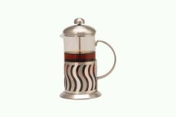 Нажмите чтобы увеличить | френч-пресс 350мл, стекло, металл, подарочная упаковка | 30.00 | 296,25 | 0 | 0 | 1 шт. | 0.00 | 0 | 4630017588299
31209 | YM-034/350 | 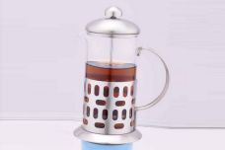 Нажмите чтобы увеличить | френч-пресс 350мл, стекло, металл, подарочная упаковка | 30.00 | 296,25 | 0 | 0 | 1 шт. | 0.00 | 0 | 6927111400014
39700 | ZY-MD-ECME-854 |  Нажмите чтобы увеличить | фруктовница 2-х ярусная, тарелки 21см + 26см, форма - квадратная фигурная, стекло полноцвет, декор ЦВЕТЫ, подарочная упаковка | 12.00 | 388,04 | 0 | 0 | 5 шт. | 0.00 | 0 | 4680411397003
39702 | ZY-MD-ECSE-849 | 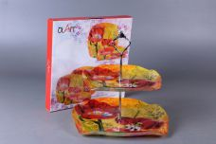 Нажмите чтобы увеличить | фруктовница 2-х ярусная, тарелки 21см + 26см, форма - квадратная фигурная, стекло полноцвет, декор ЦВЕТЫ, подарочная упаковка | 12.00 | 388,04 | 0 | 0 | 12 шт. | 0.00 | 0 | 4680411397027
39699 | ZY-MD-ECXR-787 | 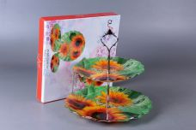 Нажмите чтобы увеличить | фруктовница 2-х ярусная, тарелки 21см + 26см, форма - круглая фигурная, стекло полноцвет, декор ЦВЕТЫ, подарочная упаковка | 12.00 | 388,04 | 0 | 0 | 6 шт. | 0.00 | 0 | 4680411396990
39701 | ZY-MD-ECYB-794 | 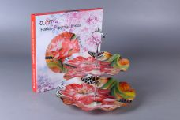 Нажмите чтобы увеличить | фруктовница 2-х ярусная, тарелки 21см + 26см, форма - круглая фигурная, стекло полноцвет, декор ЦВЕТЫ, подарочная упаковка | 12.00 | 388,04 | 0 | 0 | 6 шт. | 0.00 | 0 | 4680411397010
39721 | ZY-MD-PCYB-794 | 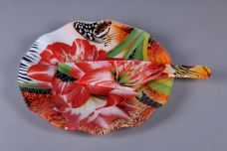 Нажмите чтобы увеличить | набор д/торта (2) блюдо 26см + лопатка, форма - круглая фигурная, стекло полноцвет, декор ЦВЕТЫ, подарочная упаковка | 12.00 | 258,69 | 0 | 0 | 7 шт. | 0.00 | 0 | 4680411397218
39696 | ZY-MD-SCME-854 | 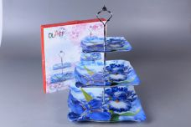 Нажмите чтобы увеличить | фруктовница 3-х ярусная, тарелки 16см + 21см + 26см, форма - квадратная фигурная, стекло полноцвет, декор ЦВЕТЫ, подарочная упаковка | 12.00 | 529,15 | 0 | 0 | 45 шт. | 0.00 | 0 | 4680411396969
39698 | ZY-MD-SCSE-849 |  Нажмите чтобы увеличить | фруктовница 3-х ярусная, тарелки 16см + 21см + 26см, форма - квадратная фигурная, стекло полноцвет, декор ЦВЕТЫ, подарочная упаковка | 12.00 | 529,15 | 0 | 0 | 36 шт. | 0.00 | 0 | 4680411396983
39695 | ZY-MD-SCXR-787 |  Нажмите чтобы увеличить | фруктовница 3-х ярусная, тарелки 16см + 21см + 26см, форма - круглая фигурная, стекло полноцвет, декор ЦВЕТЫ, подарочная упаковка | 12.00 | 529,15 | 0 | 0 | 105 шт. | 0.00 | 0 | 4680411396952
39697 | ZY-MD-SCYB-794 |  Нажмите чтобы увеличить | фруктовница 3-х ярусная, тарелки 16см + 21см + 26см, форма - круглая фигурная, стекло полноцвет, декор ЦВЕТЫ, подарочная упаковка | 12.00 | 529,15 | 0 | 0 | 111 шт. | 0.00 | 0 | 4680411396976
39704 | ZY-MD-TEME-854 |  Нажмите чтобы увеличить | набор 2 квадратных блюда 21см + 26см, стекло полноцвет, декор ЦВЕТЫ, подарочная упаковка | 12.00 | 305,73 | 0 | 0 | 403 шт. | 0.00 | 0 | 4680411397041
39762 | ZY-MD-TEME2-854 |  Нажмите чтобы увеличить | набор 2 блюда прямоугольных 25см + 30см, стекло полноцвет, декор ЦВЕТЫ, подарочная упаковка | 12.00 | 293,97 | 0 | 0 | 137 шт. | 0.00 | 0 | 4680411397621
39716 | ZY-MD-TEMEW-854 |  Нажмите чтобы увеличить | набор 2 салатника 14см + 18см, форма - квадратная фигурная, стекло полноцвет, декор ЦВЕТЫ, подарочная упаковка | 12.00 | 246,94 | 0 | 0 | 524 шт. | 0.00 | 0 | 4680411397164
39706 | ZY-MD-TESE-849 |  Нажмите чтобы увеличить | набор 2 квадратных блюда 21см + 26см, стекло полноцвет, декор ЦВЕТЫ, подарочная упаковка | 12.00 | 305,73 | 0 | 0 | 468 шт. | 0.00 | 0 | 4680411397065
39764 | ZY-MD-TESE2-849 |  Нажмите чтобы увеличить | набор 2 блюда прямоугольных 25см + 30см, стекло полноцвет, декор ЦВЕТЫ, подарочная упаковка | 12.00 | 293,97 | 0 | 0 | 105 шт. | 0.00 | 0 | 4680411397645
39718 | ZY-MD-TESEW-849 |  Нажмите чтобы увеличить | набор 2 салатника 14см + 18см, форма - квадратная фигурная, стекло полноцвет, декор ЦВЕТЫ, подарочная упаковка | 12.00 | 246,94 | 0 | 0 | 542 шт. | 0.00 | 0 | 4680411397188
39703 | ZY-MD-TEXR-787 |  Нажмите чтобы увеличить | набор 2 круглых блюда 21см + 26см, стекло полноцвет, декор ЦВЕТЫ, подарочная упаковка | 12.00 | 305,73 | 0 | 0 | 387 шт. | 0.00 | 0 | 4680411397034
39765 | ZY-MD-TEXR1-787 |  Нажмите чтобы увеличить | блюдо овальное 30см, стекло полноцвет, декор - ЦВЕТЫ, подарочная упаковка | 36.00 | 176,38 | 0 | 0 | 8 шт. | 0.00 | 0 | 4680411397652
39761 | ZY-MD-TEXR2-787 |  Нажмите чтобы увеличить | набор 2 овальных блюда 25см + 30см, стекло полноцвет, декор ЦВЕТЫ, подарочная упаковка | 12.00 | 293,97 | 0 | 0 | 331 шт. | 0.00 | 0 | 4680411397614
39715 | ZY-MD-TEXRW-787 |  Нажмите чтобы увеличить | набор 2 салатника 14см + 18см, форма - круглая фигурная, стекло полноцвет, декор ЦВЕТЫ, подарочная упаковка | 12.00 | 246,94 | 0 | 0 | 599 шт. | 0.00 | 0 | 4680411397157
39705 | ZY-MD-TEYB-794 |  Нажмите чтобы увеличить | набор 2 круглых блюда 21см + 26см, стекло полноцвет, декор ЦВЕТЫ, подарочная упаковка | 12.00 | 305,73 | 0 | 0 | 618 шт. | 0.00 | 0 | 4680411397058
39767 | ZY-MD-TEYB1-794 |  Нажмите чтобы увеличить | блюдо овальное 30см, стекло полноцвет, декор - ЦВЕТЫ, подарочная упаковка | 36.00 | 176,38 | 0 | 0 | 763 шт. | 0.00 | 0 | 4680411397676
39763 | ZY-MD-TEYB2-794 |  Нажмите чтобы увеличить | набор 2 овальных блюда 25см + 30см, стекло полноцвет, декор ЦВЕТЫ, подарочная упаковка | 12.00 | 293,97 | 0 | 0 | 307 шт. | 0.00 | 0 | 4680411397638
39717 | ZY-MD-TEYBW-794 |  Нажмите чтобы увеличить | набор 2 салатника 14см + 18см, форма - круглая фигурная, стекло полноцвет, декор ЦВЕТЫ, подарочная упаковка | 12.00 | 246,94 | 0 | 0 | 600 шт. | 0.00 | 0 | 4680411397171
39707 | ZY-MD-TSME-854 |  Нажмите чтобы увеличить | набор 3 квадратных блюда 16см + 21см + 26см, стекло полноцвет, декор ЦВЕТЫ, подарочная упаковка | 12.00 | 388,04 | 0 | 0 | 548 шт. | 0.00 | 0 | 4680411397072
39712 | ZY-MD-TSMEW-854 |  Нажмите чтобы увеличить | набор 3 салатника 14см + 18см + 22см, форма - квадратная фигурная, стекло полноцвет, декор ЦВЕТЫ, подарочная упаковка | 12.00 | 329,25 | 0 | 0 | 458 шт. | 0.00 | 0 | 4680411397126
39710 | ZY-MD-TSSE-849 |  Нажмите чтобы увеличить | набор 3 квадратных блюда 16см + 21см + 26см, стекло полноцвет, декор ЦВЕТЫ, подарочная упаковка | 12.00 | 388,04 | 0 | 0 | 579 шт. | 0.00 | 0 | 4680411397102
39714 | ZY-MD-TSSEW-849 |  Нажмите чтобы увеличить | набор 3 салатника 14см + 18см + 22см, форма - квадратная фигурная, стекло полноцвет, декор ЦВЕТЫ, подарочная упаковка | 12.00 | 329,25 | 0 | 0 | 572 шт. | 0.00 | 0 | 4680411397140
39708 | ZY-MD-TSXR-787 |  Нажмите чтобы увеличить | набор 3 круглых блюда 16см + 21см + 26см, стекло полноцвет, декор ЦВЕТЫ, подарочная упаковка | 12.00 | 388,04 | 0 | 0 | 636 шт. | 0.00 | 0 | 4680411397089
39711 | ZY-MD-TSXRW-787 |  Нажмите чтобы увеличить | набор 3 салатника 14см + 18см + 22см, форма - круглая фигурная, стекло полноцвет, декор ЦВЕТЫ, подарочная упаковка | 12.00 | 329,25 | 0 | 0 | 599 шт. | 0.00 | 0 | 4680411397119
39709 | ZY-MD-TSYB-794 |  Нажмите чтобы увеличить | набор 3 круглых блюда 16см + 21см + 26см, стекло полноцвет, декор ЦВЕТЫ, подарочная упаковка | 12.00 | 388,04 | 0 | 0 | 642 шт. | 0.00 | 0 | 4680411397096
39713 | ZY-MD-TSYBW-794 |  Нажмите чтобы увеличить | набор 3 салатника 14см + 18см + 22см, форма - круглая фигурная, стекло полноцвет, декор ЦВЕТЫ, подарочная упаковка | 12.00 | 329,25 | 0 | 0 | 517 шт. | 0.00 | 0 | 4680411397133
28-34558 | LY-RSS1300 |  Нажмите чтобы увеличить | банка 1300мл д/сыпучих продуктов, кожух из нержавеющей стали, упаковка - гофрокороб | 12.00 | 362,47 | 0 | 0 | 606 шт. | 0.00 | 0 | 4610013182134
28-34557 | LY-RSS1850 |  Нажмите чтобы увеличить | банка 1850мл д/сыпучих продуктов, кожух из нержавеющей стали, упаковка - гофрокороб | 12.00 | 431,25 | 0 | 0 | 706 шт. | 0.00 | 0 | 4610013182127
28-34560 | LY-RSS600 |  Нажмите чтобы увеличить | банка 600мл д/сыпучих продуктов, кожух из нержавеющей стали, упаковка - гофрокороб | 24.00 | 252,23 | 0 | 0 | 296 шт. | 0.00 | 0 | 4610013182158
28-31808 | LY-SQP2150-4 |  Нажмите чтобы увеличить | (с) "Букет" банка 2150мл д/сыпучих продуктов квадратная с пластиковой крышкой, деколированная, упаковка - гофрокороб | 12.00 | 263,69 | 0 | 0 | 119 шт. | 0.00 | 0 | 4640010401136

